Servicio
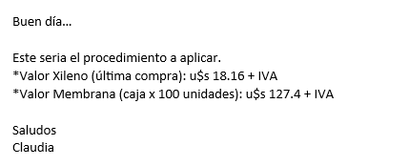
Ítems | Costo [USD] | Costo por determinación [USD/det]
Xileno | 18 | 1.82
Membrana | 127 | 1.27
Estufa | 1111 | 2.10
Equipo de vacio | 1852 | 3.51
MO | 4815 | 27.36
Costo Total [USD] |  | 36.06
Mark Up |  | 1.56
Precio [ARS/determinación] |  | 47,810
Precio [USD/determinación] |  | 56.25

Areas | Pozos de inyección o satelites
La Hamaca
Centro Este | Sin problema

